каталог
 |  | Подставки с мисками для животных
 |  | ООО "Азимут" Кировская обл., г.Кирово-Чепецк, ул.Калинина, д.7
 |  | ( 83361) 4-75-33, e-mail:ivolga4@yandex.ru
№ п/п | Фото | Наименование | Описание | Артикул | Штрих код | Цена опт | Кол-во | Сумма
1 | 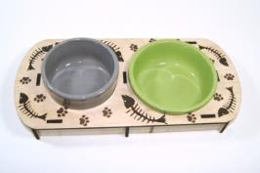 | Набор из 2-х мисок на объёмной подставке с принтом "Лапки и кости" | Ёмкость мисок 0,2 л. и 0,3 л., цвет мисок серая и салатовая. Габаритные размеры 320*150/60. | АРТпс01 | 4GQJCLL*eababb+ | 564.00 |  | 0.00р.
2 | 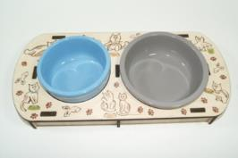 | Набор из 2-х мисок на объёмной подставке с принтом "Котики" | Ёмкость мисок 0,2 л. и 0,3 л., цвет мисок голубая и серая. Габаритные размеры 320*150/60. | АРТпс02 | 4GQJCLL*eabaci+ | 564.00 |  | 0.00р.
3 | 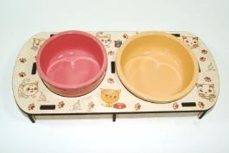 | Набор из 2-х мисок на объёмной подставке с принтом "Котёнок" | Ёмкость мисок 0,2 л. и 0,3 л., цвет мисок розовая и бежевая. Габаритные размеры 320*150/60. | АРТпс03 | 4GQJCLL*eabadf+ | 564.00 |  | 0.00р.
4 | 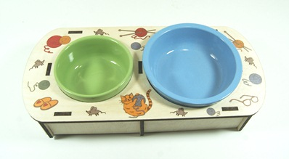 | Набор из 2-х мисок на объёмной подставке с принтом "Бабушкин любимец" | Ёмкость мисок 0,2 л. и 0,3 л., цвет мисок салатовая и голубая. Габаритные размеры 320*150/60. | АРТпс04 | 4GQJCLL*eabaec+ | 564.00 |  | 0.00р.
5 | 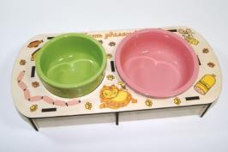 | Набор из 2-х мисок на подставке с принтом "Жизнь удалась!" | Ёмкость мисок 0,2 л. и 0,3 л., цвет мисок салатовая и розовая. Габаритные размеры 320*150/60. | АРТпс05 | 4GQJCLL*eabafj+ | 564.00 |  | 0.00р.
6 | 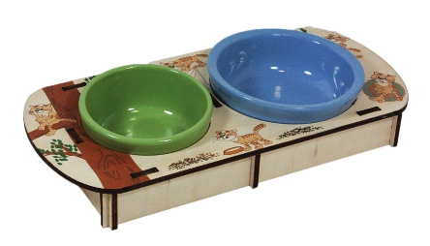 | Набор из 2-х мисок на объёмной подставке с принтом "Кот Васька!" | Ёмкость мисок 0,2 л. и 0,3 л., цвет мисок салатовая и голубая. Габаритные размеры 320*150/60. | АРТпс06 | 4GQJCLL*eabagg+ | 564.00 |  | 0.00р.
7 | 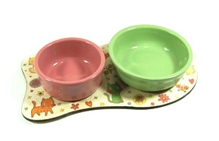 | Набор из 2-х мисок на фигурной подставке с принтом "Мартовские коты" | Ёмкость мисок 0,2 л. и 0,3 л., цвет мисок розовая и салатовая. Габаритные размеры 290*160/50. | АРТпф01 | 4GQJCLL*eacabi+ | 373.00 |  | 0.00р.
8 | 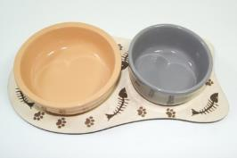 | Набор из 2-х мисок на фигурной подставке с принтом "Лапки и кости" | Ёмкость мисок 0,2 л. и 0,3 л., цвет мисок серая и салатовая. Габаритные размеры 290*160/50. | АРТпф02 | 4GQJCLL*eacacf+ | 373.00 |  | 0.00р.
9 | 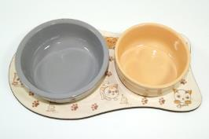 | Набор из 2-х мисок на фигурной подставке с принтом "Котёнок" | Ёмкость мисок 0,2 л. и 0,3 л., цвет мисок бежевая и серая. Габаритные размеры 290*160/50. | АРТпф03 | 4GQJCLL*eacadc+ | 373.00 |  | 0.00р.
10 | 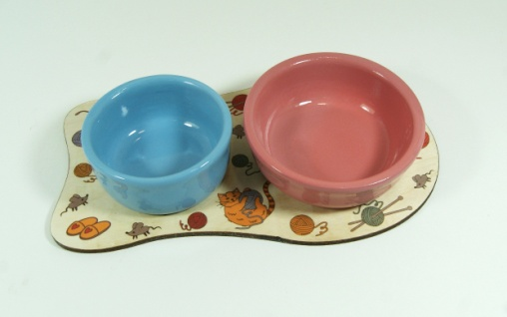 | Набор из 2-х мисок на фигурной подставке с принтом "Бабушкин любимец" | Ёмкость мисок 0,2 л. и 0,3 л., цвет мисок голубая и розовая. Габаритные размеры 290*160/50. | АРТпф04 | 4GQJCLL*eacaej+ | 373.00 |  | 0.00р.
11 | 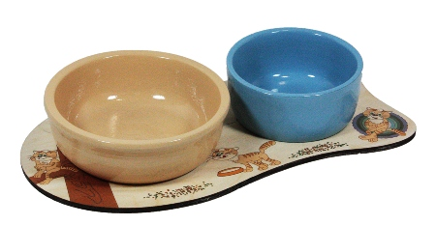 | Набор из 2-х мисок на фигурной подставке с принтом "Кот Васька" | Ёмкость мисок 0,2 л. и 0,3 л., цвет мисок голубая и бежевая. Габаритные размеры 290*160/50. | АРТпф05 | 4GQJCLL*eacafg+ | 373.00 |  | 0.00р.
12 | 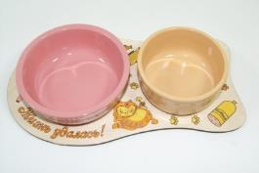 | Набор из 2-х мисок на фигурной подставке с принтом "Жизнь удалась!" | Ёмкость мисок 0,2 л. и 0,3 л., цвет мисок бежевая и розовая. Габаритные размеры 290*160/50. | АРТпф06 | 4GQJCLL*eacagd+ | 373.00 |  | 0.00р.
13 | 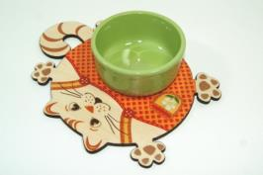 | Набор из миски и фигурной подставки "Кот в красном комбинезоне с ромашкой" | Салатовая миска, емкостью 0,2 л. Габаритные размеры 230*170/50. | АРТкот01 | 4GQJCLL*eadabf+ | 243.00 |  | 0.00р.
14 | 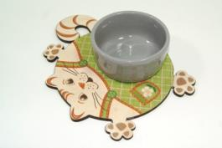 | Набор из миски и фигурной подставки "Кот в зелёном комбинезоне крупная клетка с ромашкой" | Серая миска, емкостью 0,2 л. Габаритные размеры 230*170/50. | АРТкот02 | 4GQJCLL*eadacc+ | 243.00 |  | 0.00р.
15 | 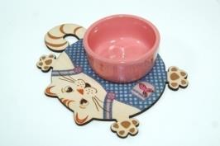 | Набор из миски и фигурной подставки "Кот в синем комбинезоне мелкая клетка с рыбкой" | Розовая миска, емкостью 0,2 л. Габаритные размеры 230*170/50. | АРТкот03 | 4GQJCLL*eadadj+ | 243.00 |  | 0.00р.
16 | 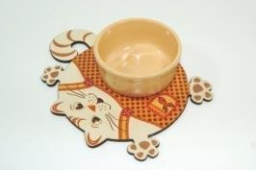 | Набор из миски и фигурной подставки "Кот в оранжевом комбинезоне мелкая клетка с рыбкой" | Бежевая миска, емкостью 0,2 л. Габаритные размеры 230*170/50. | АРТкот04 | 4GQJCLL*eadaeg+ | 243.00 |  | 0.00р.
17 | 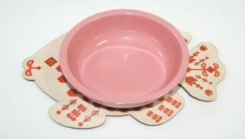 | Набор из миски и фигурной подставки с принтом "Рыба вышивка №1" | Розовая миска, емкостью 0,3 л. Габаритные размеры 230*170/50. | АРТрыба01 | 4GQJCLL*eaeabc+ | 232.00 |  | 0.00р.
18 | 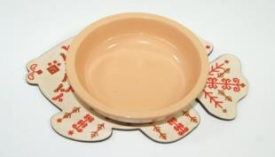 | Набор из миски и фигурной подставки с принтом "Рыба вышивка №2" | Бежевая миска, емкостью 0,3 л. Габаритные размеры 230*170/50. | АРТрыба02 | 4GQJCLL*eaeacj+ | 232.00 |  | 0.00р.
 |  |  |  |  |  | итого: | 0 | 0.00р.

